INDICE
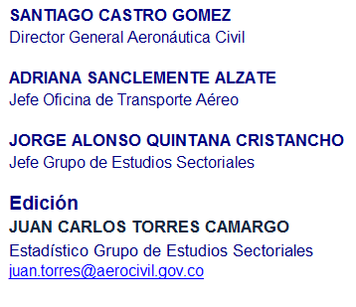
Aeronáutica Civil de Colombia
Oficina de Transporte Aéreo
Grupo de Estudios Sectoriales

Boletín Origen-Destino Septiembre 2011
Operación regular y no regular
Indice

Novedades | Novedades y conceptos importantes.
Cuadro 1.1A | Comportamiento del Transporte aéreo regular y no regular - Pasajeros
Cuadro 1.1B | Comportamiento del Transporte aéreo regular y no regular - Carga
Cuadro 1.2 | Pasajeros Nacionales por empresa
Cuadro 1.3 | Carga nacional por empresa
Cuadro 1.4 | Pasajeros Internacionales por empresa
Cuadro 1.5 | Carga internacional por empresa
Cuadro 1.6 | Pasajeros Nacionales por principales rutas
Cuadro 1.7 | Carga nacional por principales rutas
Cuadro 1.8 | Pasajeros internacionales por principales rutas
Cuadro 1.8B | Pasajeros internacionales por mercado y país
Cuadro 1.8C | Pasajeros internacionales por mercado y empresa
Cuadro 1.9 | Carga internacional por principales rutas - Regular y no regular
Cuadro 1.9B | Carga internacional por mercado y país
Cuadro 1.9C | Carga internacional por mercado y empresa
Cuadro 1.10 | Pasajeros nacionales por aeropuerto
Cuadro 1.11 | Carga doméstica por aeropuerto
Cuadro 1.12 | Pasajeros internacionales por aeropuerto
Cuadro 1.13 | Carga internacional por aeropuerto

SANTIAGO CASTRO GOMEZ
Director General Aeronáutica Civil

ADRIANA SANCLEMENTE ALZATE
Jefe Oficina de Transporte Aéreo

JORGE ALONSO QUINTANA CRISTANCHO
Jefe Grupo de Estudios Sectoriales

Edición
JUAN CARLOS TORRES CAMARGO
Estadístico Grupo de Estudios Sectoriales
juan.torres@aerocivil.gov.co

